상품제안서
뺏지(60파이핀버튼) | 상품코드: F21673

 |  |  |  |  |  |  | 02-412-0044 | www.easy1.co.kr
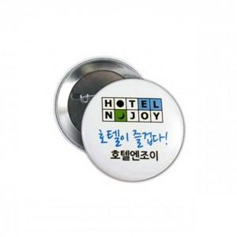 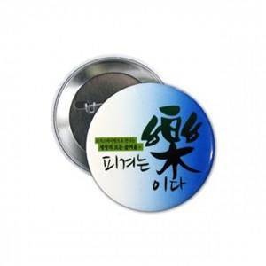

【상세/제작정보】 | <p><span style="font-size: 14pt;"><b>* 배송비 1box 1000개 / 6000원(별도)</b></span></p>

【인쇄/포장옵션】 | 풀칼라 / OPP(비닐)

【공급단가】 | 수량 | 1,000~ | 2,000~ | 3,000~ | 5,000~ | 10,000~
*VAT별도 | 단가 | 190원 | 190원 | 180원 | 180원 | 170원

【상품 URL】 | https://easy1.co.kr:443/src/goods_detail.php?gdno=21673

